d22L5x20v0,2V20I600
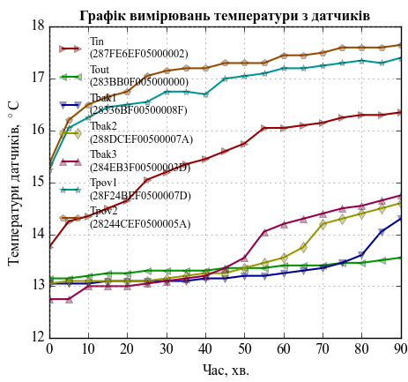
d22L5x20v0,2V20I600
Проток
Дата і час | Тривалість |  | Температури датчиків, град. С
 | Час, с | Час, хв. | Tin (287FE6EF05000002) | Tout (283BB0F005000000) | Tbak1 (28336BF00500008F) | Tbak2 (288DCEF00500007A) | Tbak3 (284EB3F00500003D) | Tpov1 (28F24BEF0500007D) | Tpov2 (28244CEF0500005A)
2015-03-20 | 0 | 0 | 13.75 | 13.15 | 13.05 | 13.05 | 12.75 | 15.25 | 15.35
2015-03-20 | 300 | 5 | 14.25 | 13.15 | 13.05 | 13.1 | 12.75 | 16.05 | 16.2
2015-03-20 | 600 | 10 | 14.35 | 13.2 | 13.05 | 13.1 | 13 | 16.25 | 16.5
2015-03-20 | 900 | 15 | 14.5 | 13.25 | 13.1 | 13.1 | 13 | 16.45 | 16.65
2015-03-20 | 1200 | 20 | 14.65 | 13.25 | 13.1 | 13.1 | 13 | 16.5 | 16.75
2015-03-20 | 1500 | 25 | 15.05 | 13.3 | 13.1 | 13.1 | 13.05 | 16.55 | 17.05
2015-03-20 | 1800 | 30 | 15.2 | 13.3 | 13.1 | 13.15 | 13.1 | 16.75 | 17.15
2015-03-20 | 2100 | 35 | 15.35 | 13.3 | 13.1 | 13.2 | 13.15 | 16.75 | 17.2
2015-03-20 | 2400 | 40 | 15.45 | 13.3 | 13.15 | 13.25 | 13.2 | 16.7 | 17.2
2015-03-20 | 2700 | 45 | 15.6 | 13.35 | 13.15 | 13.25 | 13.35 | 17 | 17.3
2015-03-20 | 3000 | 50 | 15.75 | 13.35 | 13.2 | 13.35 | 13.55 | 17.05 | 17.3
2015-03-20 | 3300 | 55 | 16.05 | 13.35 | 13.2 | 13.45 | 14.05 | 17.1 | 17.3
2015-03-20 | 3600 | 60 | 16.05 | 13.4 | 13.25 | 13.55 | 14.2 | 17.2 | 17.45
2015-03-20 | 3901 | 65.017 | 16.1 | 13.4 | 13.3 | 13.75 | 14.3 | 17.2 | 17.45
2015-03-20 | 4200 | 70 | 16.15 | 13.4 | 13.35 | 14.2 | 14.4 | 17.25 | 17.5
2015-03-20 | 4500 | 75 | 16.25 | 13.45 | 13.45 | 14.3 | 14.5 | 17.3 | 17.6
2015-03-20 | 4800 | 80 | 16.3 | 13.45 | 13.6 | 14.4 | 14.55 | 17.35 | 17.6
2015-03-21 | 5100 | 85 | 16.3 | 13.5 | 14.05 | 14.5 | 14.65 | 17.3 | 17.6
2015-03-21 | 5400 | 90 | 16.35 | 13.55 | 14.3 | 14.6 | 14.75 | 17.4 | 17.65

